Gant
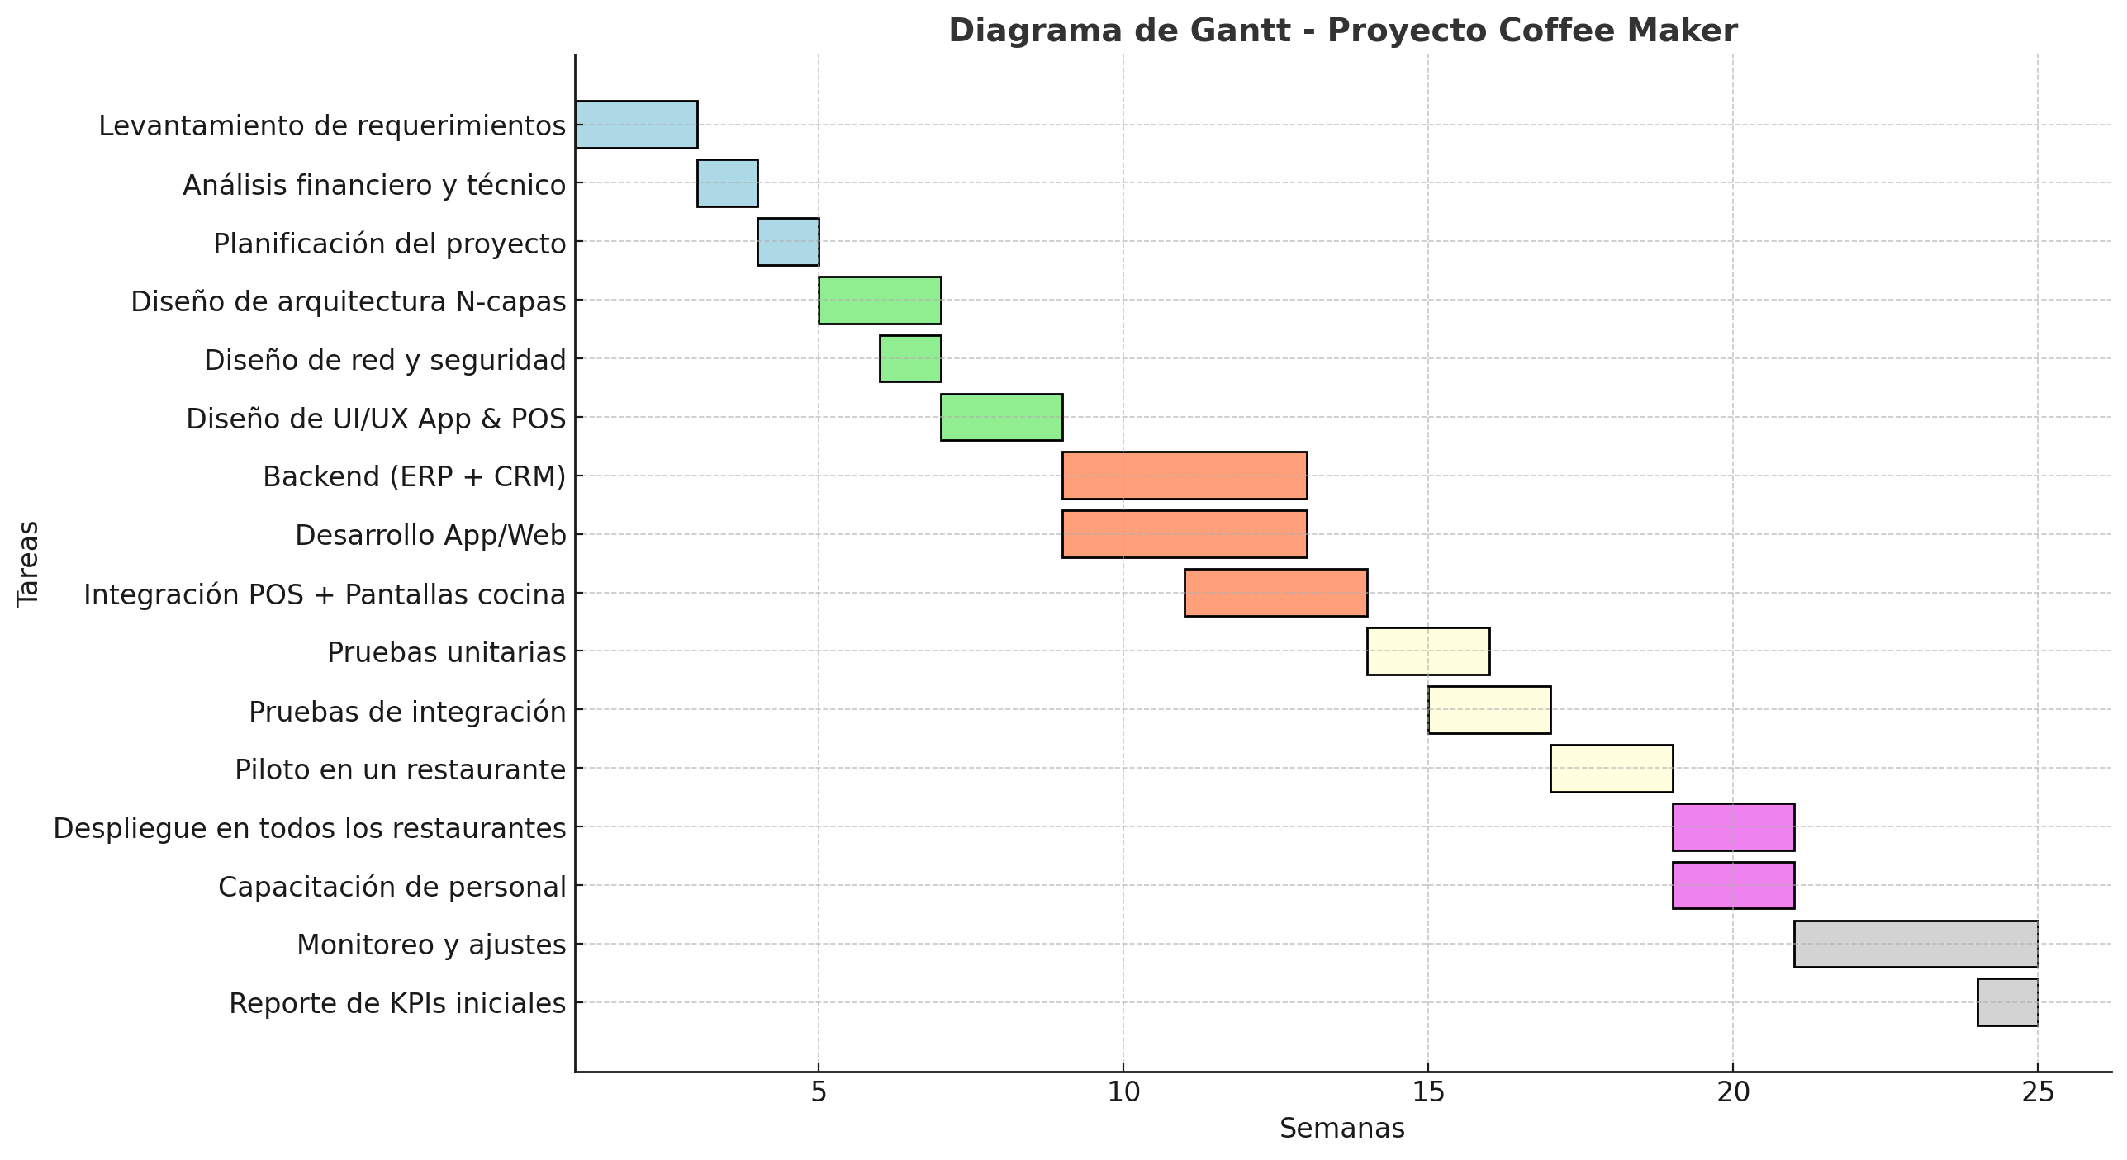
Fase | Tarea | Duración (semanas) | Inicio | Fin
1. Análisis y planificación | Levantamiento de requerimientos | 2 | Semana 1 | Semana 2
 | Análisis financiero y técnico | 1 | Semana 3 | Semana 3
 | Planificación del proyecto | 1 | Semana 4 | Semana 4
2. Diseño | Diseño de arquitectura N-capas | 2 | Semana 5 | Semana 6
 | Diseño de red y seguridad | 1 | Semana 6 | Semana 6
 | Diseño de UI/UX App & POS | 2 | Semana 7 | Semana 8
3. Desarrollo | Backend (ERP + CRM) | 4 | Semana 9 | Semana 12
 | Desarrollo App/Web | 4 | Semana 9 | Semana 12
 | Integración POS + Pantallas cocina | 3 | Semana 11 | Semana 13
4. Pruebas | Pruebas unitarias | 2 | Semana 14 | Semana 15
 | Pruebas de integración | 2 | Semana 15 | Semana 16
 | Piloto en un restaurante | 2 | Semana 17 | Semana 18
5. Implementación | Despliegue en todos los restaurantes | 2 | Semana 19 | Semana 20
 | Capacitación de personal | 2 | Semana 19 | Semana 20
6. Seguimiento y soporte | Monitoreo y ajustes | 4 | Semana 21 | Semana 24
 | Reporte de KPIs iniciales | 1 | Semana 24 | Semana 24

